2
 |  |  |  | landa | mu | s | landa/mu | P(0)
Medida de rendimiento | Símbolo | Fórmula | Detalle |  |  |  | #DIV/0!
Utilización promedio del sistema | ρ |  | Mide qué tan ocupado está el sistema en promedio. Debe ser menor a 1 para estabilidad. | #DIV/0!
Cantidad promedio de clientes en cola | Lq |  | Número promedio de clientes que esperan en la cola antes de ser atendidos. | #DIV/0! | #NUM! | #DIV/0!
Cantidad promedio de clientes en el sistema | L |  | Número promedio de clientes en el sistema (en cola + en servicio). | #DIV/0!
Probabilidad de que un cliente que llega tenga que esperar | Pw |  | Probabilidad de que todos los servidores estén ocupados y un cliente tenga que esperar. | #DIV/0! | #DIV/0! | #DIV/0!
Tiempo promedio en cola | Wq |  | Tiempo promedio que un cliente pasa esperando en la cola. | #DIV/0!
Tiempo promedio de permanencia en el sistema | W | 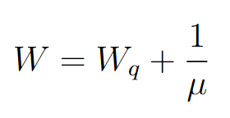 | Tiempo total promedio en el sistema (espera + servicio). | #DIV/0!
Probabilidad de que el sistema esté vacío | P0 |  | Probabilidad de que no haya ningún cliente en el sistema.
Probabilidad de que haya 'n' clientes en el sistema (n ≤ S) | Pn (n ≤ S) | 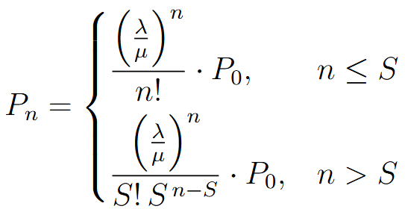 | Probabilidad de que haya exactamente 'n' clientes en el sistema, cuando n ≤ S. | #DIV/0!
Probabilidad de que haya 'n' clientes en el sistema (n > S) | Pn (n > S) |  | Probabilidad de que haya exactamente 'n' clientes en el sistema, cuando n > S.

